案例
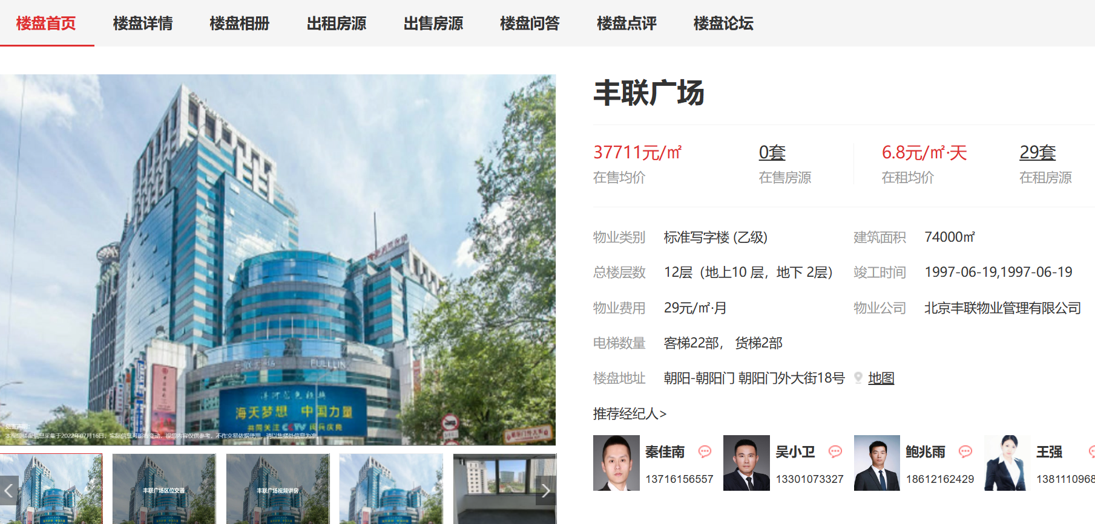
项目 | 楼层 | 租户 | 建筑面积 | 单位租金 | 付款方式 | 物业费
丰联广场 | 1层 | 中国银行 |  | 20.67
丰联广场 | 1层 | 平安银行 |  | 20.67
丰联广场 | 1层 | 浦发银行 |  | 23.33 |  | 0.97
国际财源中心 | 1层104 | 星巴克 | 256.49 | 20.54 | 押三付三
中环世贸中心 | 甲6号一层 | 中国银行 | 579.38 | 30.05 |  | 1.1 |  | 2005
SOHO现代城 | 7-10号楼1至2层 | 北京银行 | 570.92 | 27.98 |  | 0.73
银河SOHO | 1层 | 渤海银行 |  | 15.21
首开铂郡 | 1-2层（2大） | 广发银行 | 820.42 | 15.83
首开铂郡 | 1层 | 医美 | 279.64 | 22 |  |  |  | 2011
金蝉欢乐园 | 北区2层 | 北京银行 | 501.2 | 21.89 |  |  | 超高，已隔为2层 | 房本为2层，实际临商业街的1层
 | 北区1层 | 中信银行 | 479.23 | 20.72 |  |  | 超高，已隔为2层

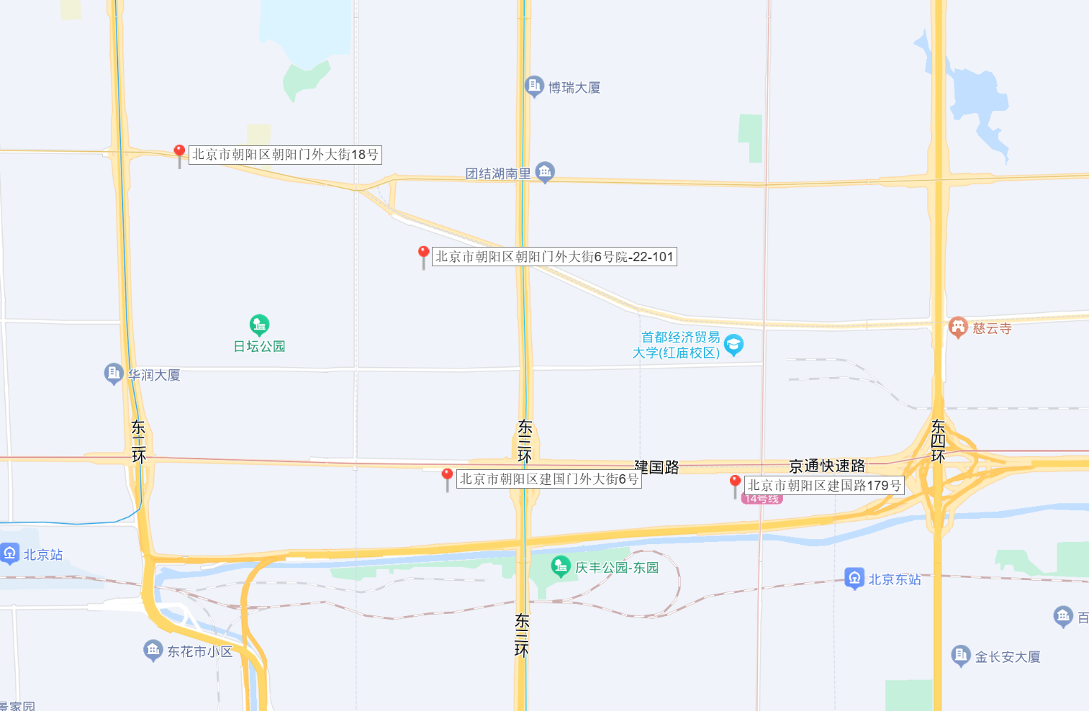

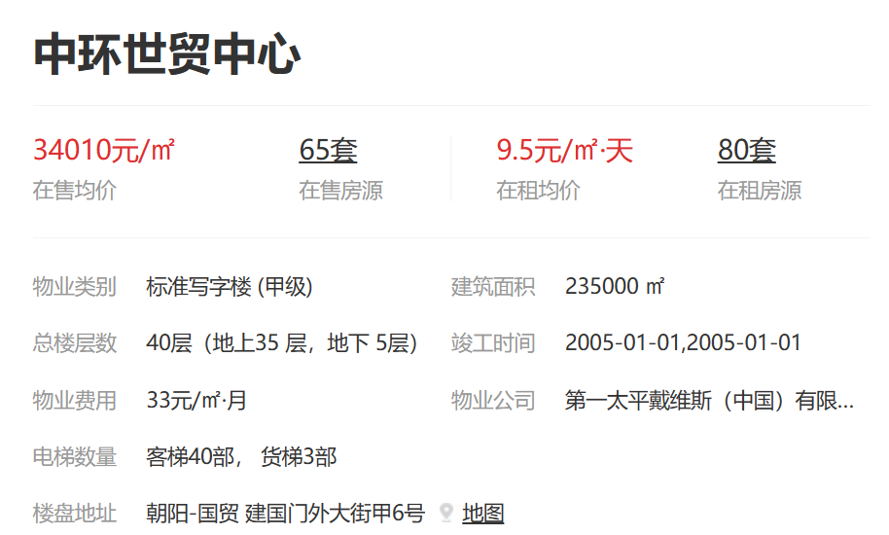

 | 2016 | 2017 | 2018 | 2019 | 2020 |  | 2021 | 2022 | 2023 | 2024
 | 26.5 | 26.5 | 26.5 | 27.825 | 27.825 |  | 27.825 | 30.051 | 30.051

 |  |  |  |  |  |  |  |  |  |  | 1.1

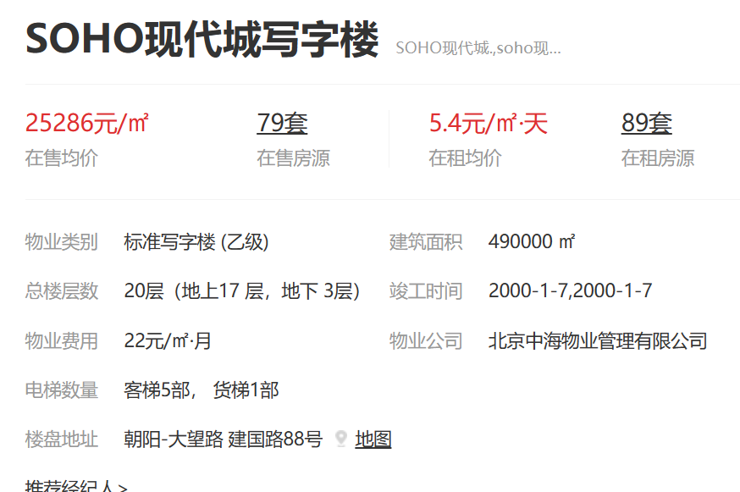

 |  |  |  |  |  |  |  |  |  |  | 0.73333333333

